Worksheet
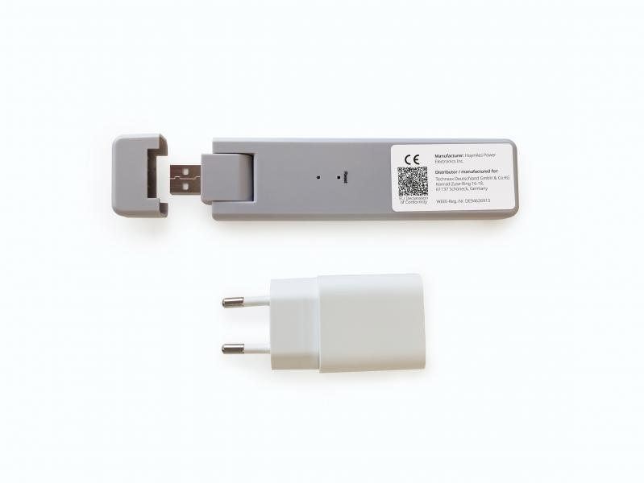
Technaxx WiFi Stick TX-247

Artikelnummer | 5073 |  | VE | 56
EAN | 4260358125923 |  | Stück pro Palette | 1008
Zollnummer | 85176990 |  | Lagen Pro Palette | 3

Abmessungen - Artikel
Länge(cm) | Breite(cm) | Höhe(cm) | Gewicht(g)
14.3 | 3.3 | 1.25 | 44

Abmessungen - Artikelverpackung
Länge(cm) | Breite(cm) | Höhe(cm) | Leergewicht(g) | Gewicht(g) Artikel+Verpackung
21.7 | 12 | 4 | 70 | 175

Abmessungen - VE Karton (Masterkarton)
Länge(cm) | Breite(cm) | Höhe(cm) | Gewicht(g)
59.8 | 49.5 | 24.5 | 11000

Verpackung - Bestandteile
Rest Zubehör (g) | Papier/Pappe (g) | Styropor (g) | Kunstst. Hohlkörper(g) | Kunstst. Folien(g) | Materialverbunde (g)
40 | 9 | 11 | 0 | 1 | 0

Weiterführende Informationen
Technaxx Reseller Portal

